상품제안서
리복 160g 면사타올 3P 세트(미니) | 상품코드: F27359

 |  |  |  |  |  |  | 02-412-0044 | www.easy1.co.kr
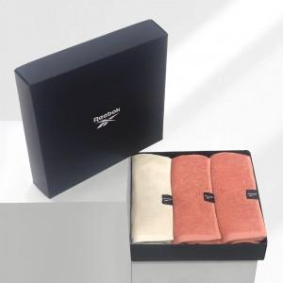

【상세/제작정보】 | <p>쇼핑백 900원 부과세별도</p>

【인쇄/포장옵션】 | 실크 / 포장지포장

【공급단가】 | 수량 | 100~ | 300~ | 500~ | 1,000~ | 3,000~
*VAT별도 | 단가 | 13,920원 | 13,680원 | 13,340원 | 13,100원 | 12,760원

【상품 URL】 | https://easy1.co.kr:443/src/goods_detail.php?gdno=27359

